备忘
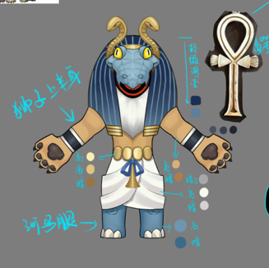
小怪 |  |  |  |  |  |  |  |  | ｂｏｓｓ
怪物名称 | 星 |  | 红 | 绿 | 蓝 | 黑 | 白 | 配图
三章
阿姆特 | 1 |  |  |  | 法T

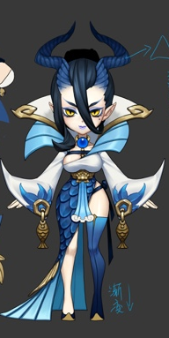
龙女 | 2 |  |  |  | 妨害S

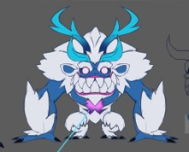
温迪戈 | 2 |  |  |  | 物D

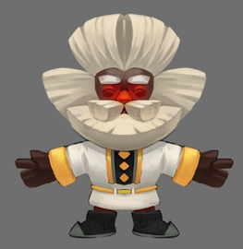
得莫非 | 3 |  |  |  |  |  | healer

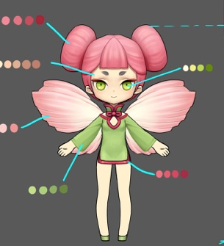

花魄 | 1 | human |  | 物D

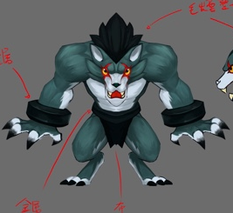

狼人 | 2 |  |  |  | 蓝T | 物Ｄ

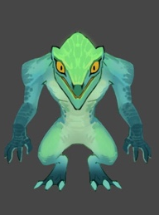

蜥蜴人 | 1 | human | 物D | 物Ｔ

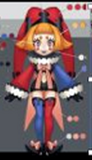

小丑 | 1 | human | 法D |  | 法D

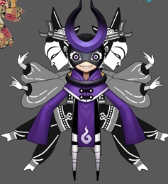
皮影 | 1 | human |  | 法Ｄ |  | 法Ｄ

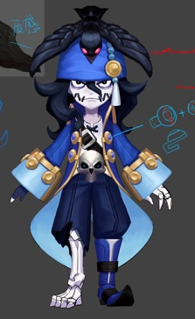

水鬼 | 2 |  |  |  | 控S

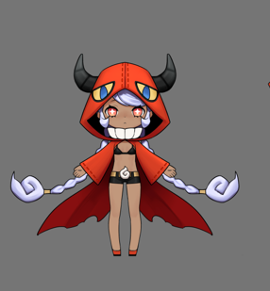
凯瑞斯 | 3 |  | 法D | H |  | 妨害Ｓ

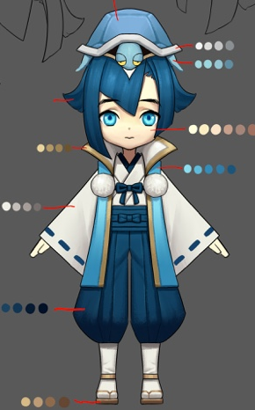

龙宫童子 | 2 |  |  |  | H

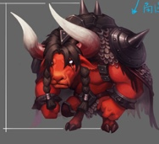
第四章
红牛 |  |  | T

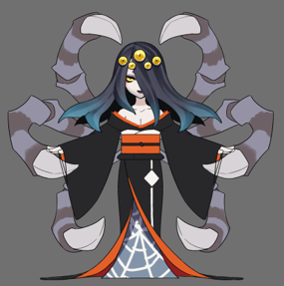
落新妇 |  |  |  |  |  | 法dot

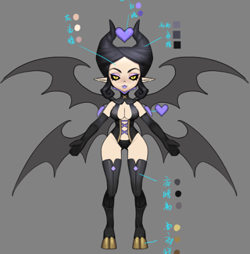
安普沙 |  |  |  |  |  | 妨害S

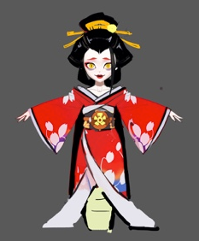
道成寺钟 |  |  | 物D

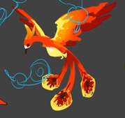
火鸟 |  |  | S

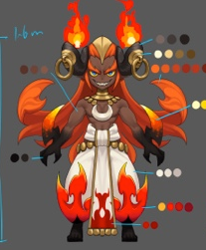
伊芙利特 |  |  | 法dot

